月報
感染症発生動向調査
週別定点あたり患者報告数推移

○ 定点数：小児科医療機関 ２６４定点、眼科医療機関 ３９定点
（インフルエンザとCOVID-19は「小児科」と「内科」の医療機関 ４１９定点）
○ 期 間：２０２４年第２９週現在

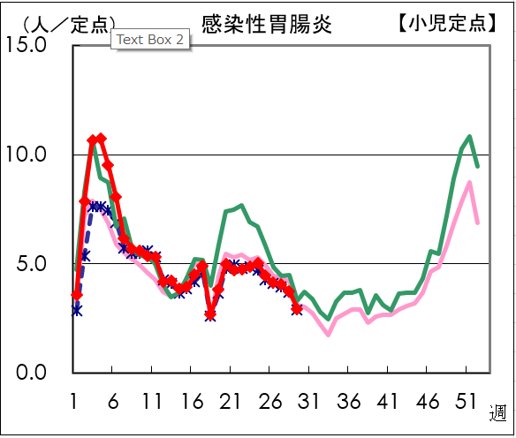
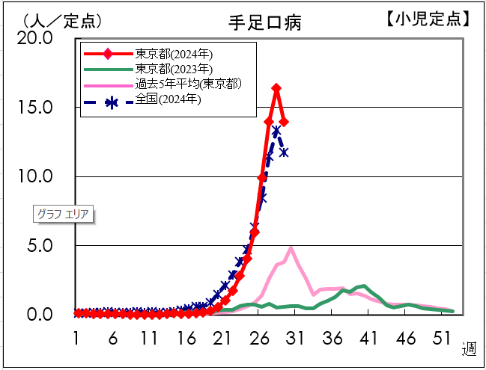

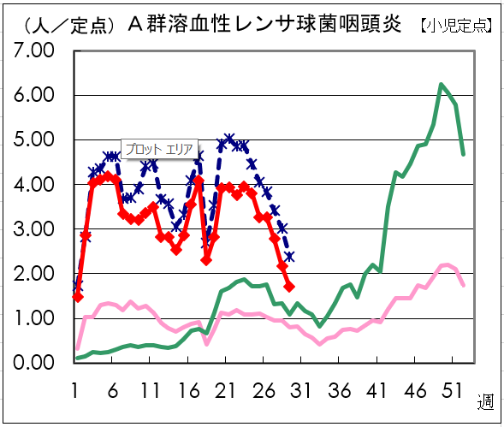
【小児定点】
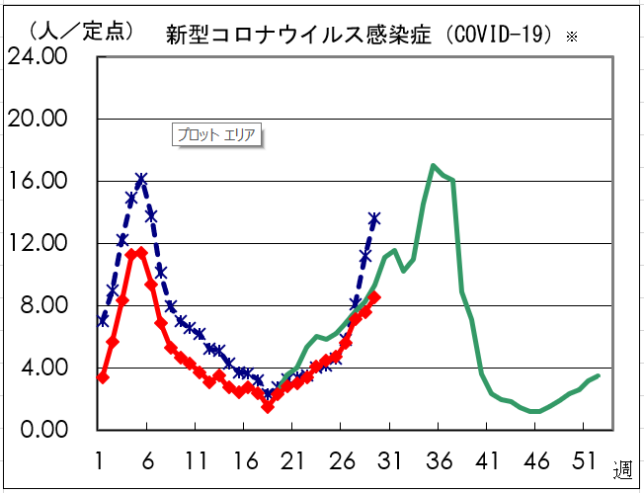

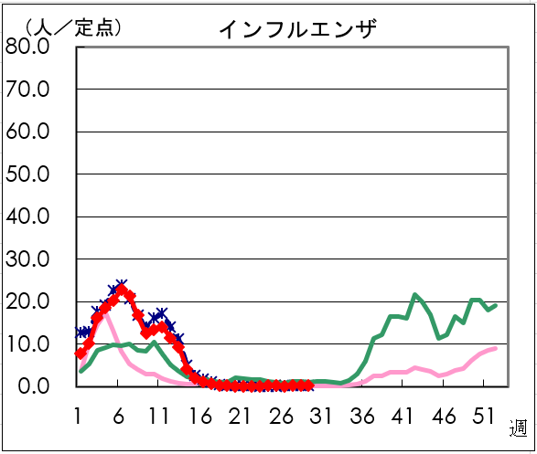
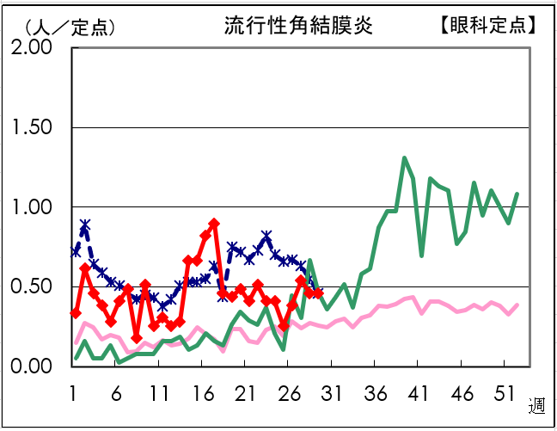

資料：東京都健康安全研究センター（感染症情報センター）
※ 令和5年5月8日から新型コロナウイルス感染症（COVID-19）は新型インフルエンザ等感染症(全数把握対象)から五類感染症(定点把握対象)に変更

